Label Transform
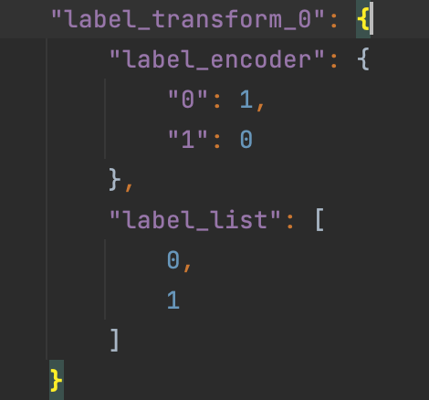
 | 标签编码转换 | 中文 | 右侧属性菜单 | 值 | 逻辑 | Type | Default | ？提示
not correct | label_encoder | 标签值映射编码 | 字符串输入框，默认是为空（None） 如用户输入，要字典格式，比如：{"Yes": 1, "No": 0} | None 字典 | 当选择字典时，联动出现： Label转换 | None or dict | None | {"Yes": 1, "No": 0}
not correct | label_list | 标签值列表 | 此参数不用显示给客户，但是当客户填了label_encoder，就自动拼装label_list。比如：["Yes", "No"]

 | 这2个参数拼装后Json

 | 参考链接：https://fate.readthedocs.io/en/latest/zh/federatedml_component/label_transform/

Intersection
隐私数据集求交 |  | 中文 | 右侧属性菜单
IntersectParam 求交参数 | intersect_method | 求交方法 | 下拉菜单：RSA, DH.默认RSA | OK。此处需要根据选择的方案不同，参数进行联动，比如选择RSA就出现RSA参数让用户填。或者不管选择那个方案，底下参数都显示出来，但是也需要将RSA和DH的参数清晰地区分出来，不然不知道哪些参数是属于RSA，哪些属于DH。
 | sync_intersect_ids | 同步求交结果 | 下拉菜单，true/false,默认true | 没看到该参数
 | only_output_key | 只输出主键 | 下拉菜单，true/false,默认false | OK
 | join_method | 合并方法 | 下拉菜单：inner_join, left_join 默认：inner_join | OK
 | new_sample_id | 生成新的id | 下拉菜单，true/false,默认false | OK
 | sample_id_generator | 保留id的角色方 | 下拉菜单：guest,host.默认guest | 没看到该参数

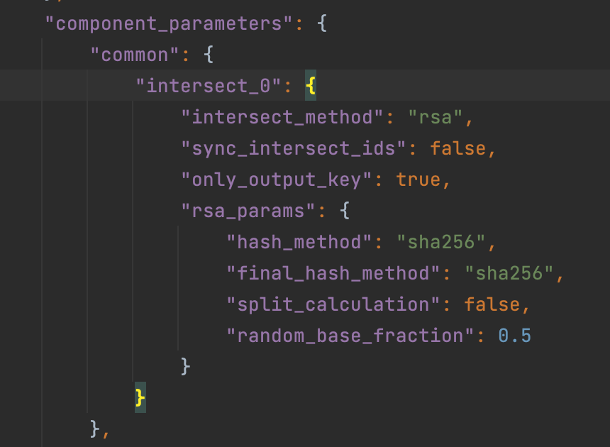
rsa_params RSA加密参数（默认用RSA方法，如果用RSA，就出现如下参数） | salt | 盐值 | 字符串，默认为空 | 页面上两个salt,不知道哪个对应RSA方案
 | hash_method | 源数据的哈希方法 | 下拉菜单：sha256, sha384, sha512, sm3, 默认 sha256 | 页面上两个，不知道哪个对应RSA方案
 | final_hash_method | 结果数据的哈希方法 | 下拉菜单：sha256, sha384, sha512, sm3， 默认 sha256 | not correct
 | split_calculation | 拆分计算 | 下拉菜单，true/false,默认false | not correct
 | random_base_fraction | 随机基准分数 | 输入框，取值是0.01～1之间的浮点数，默认取0.11 | not correct
 | key_length | 秘钥长度 | 输入框，数字是>=1024的整数，默认1024 | not correct
 | random_bit | 致盲因子大小 | 输入框，正整数，默认128 | 没看到该参数

DHParam DH加密参数（如果用户选择用DH方法，就出现如下参数） | salt | 盐值 | 字符串，默认为空 | 页面上两个salt,不知道哪个对应DH方案
 | hash_method | 源数据的哈希方法 | 下拉菜单：sha256, sha384, sha512, sm3， 默认 sha256 | not correct
 | key_length | 秘钥长度 | 输入框，数字是>=1024的整数，默认1024 | not correct

Data Statistic
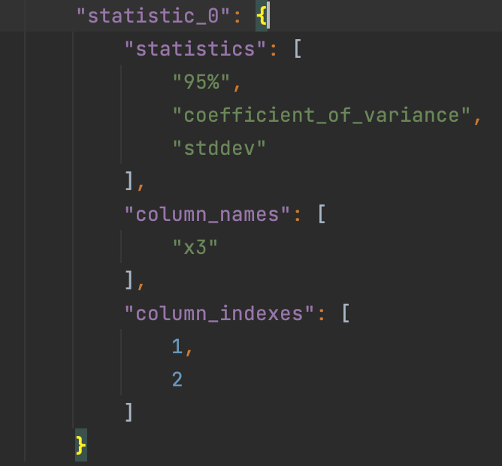
数据统计 | 中文 | 右侧属性菜单
statistics | 统计量 | 输入框，用户输入格式如： "variance","coefficient_of_variance"默认显示summary即可。

column_names | 统计列名 | 输入框，让用户输入列名，输入格式如："x3","X4" 默认为空
column_indexes | 统计列索引 | 输入框，让用户输入列的index，输入格式如：1,2 默认为-1

 |  | json sample如下图

Feature Imputation
缺失值填充 | 中文 | 右侧属性菜单
default_value | 默认填充值 | 默认0，如果missing_fill_method=designated，要填这里。如果用户填了多个值，比如：0,100,200 .需要拼接成list样式
missing_fill_method | 缺失值填充方法 | 默认为空(None)，下拉菜单提供如下值：None,min, max, mean, designated
col_missing_fill_method | 列填充方法 | 字符串输入框，默认是为空（None），如用户要输入，就填字典格式，比如：{"doctorco": "min","hscore": "designated"} | dict of (column name, missing_fill_method) pairs | 指定替换每列缺失值的方法；任何未指定的列都将采用missing_fill_method，如果missing_fil_method为None，则不填充
missing_impute | 作为缺失值的值 | 字符串输入框，默认是为空，如用户要输入，用逗号区隔，比如：NaN,Null,0 json要拼接成list样式
注意：只要是列出的参数，就必须要显示出来，不管默认值是否为空（None）
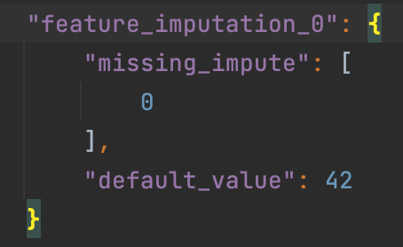
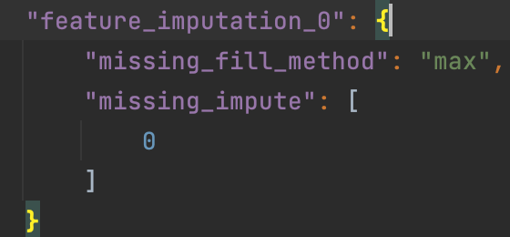

参考链接：https://fate.readthedocs.io/en/latest/zh/federatedml_component/feature_imputation/

Federated Sampling
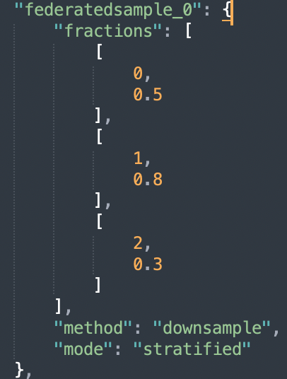
算子名称：Federated Sampling - 联邦采样
 |  | 中文 | 右侧属性菜单 | 中文 | 提示
 | mode | 采样模式 | 下拉菜单：random, stratified。默认random | 随机采样，分层采样
 | method | 方案（提示内容：采样方法） | 下拉菜单：downsample, upsample。默认downsample | 下采样，上采样
 | fractions | 采样比例 | 输入框，格式如下：[0, 0.8], [1, 0.8]。默认为空（None）
 | random_state | 随机种子 | 输入框，输入整数，默认为空（None）

 | 注意：只要是列出的参数，就必须要显示出来，不管默认值是否为空（None）

OneHot Encoder
独热编码 | 中文 | 右侧属性菜单
transform_col_indexes | 待转换的列索引 | 输入框。输入格式如下：1,2,5,6,8,10,11,12。需要拼装成list样式。默认-1
transform_col_names | 待转换的列名 | 输入框。输入格式如下：column1,column2,column3。需要拼装成list样式。默认为空（None）

注意：只要是列出的参数，就必须要显示出来，不管默认值是否为空（None）

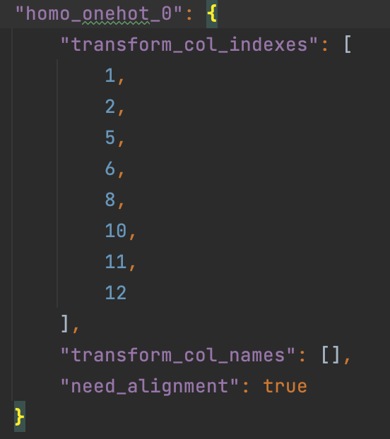

将类别型变量转换成二值变量

Feature Scale
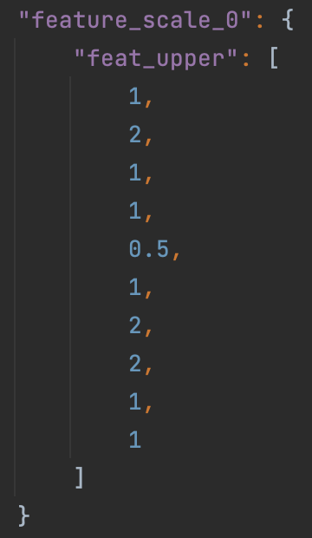
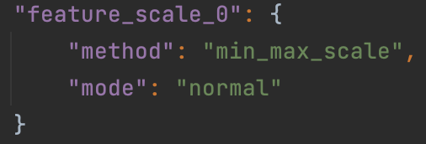
特征缩放 | 中文 | 右侧属性菜单 | Set Values | Default Value | Support Values | remark
method | 方案（提示内容：缩放方法） | 下拉菜单：standard_scale，min_max_scale。 默认值standard_scale |  | standard_scale | str, like scale in sklearn, now it support "min_max_scale" and "standard_scale", and will support other scale method soon. Default standard_scale, which will do nothing for scale
mode | 缩放模式 | 下拉菜单：normal，cap。 默认值normal 不开放 |  | normal | str, the mode support "normal" and "cap". | for mode is "normal", the feat_upper and feat_lower is the normal value like "10" or "3.1" and for "cap", feat_upper and feature_lower will between 0 and 1, which means the percentile of the column.
scale_col_indexes | 待缩放的列索引 | 输入框。输入格式如下：1,2,5,6,8,10,11,12。json需要拼装成list样式。默认-1 |  | -1 | list,the idx of column in scale_column_idx will be scaled, while the idx of column is not in, it will not be scaled.
scale_names | 待缩放的列名 | 输入框，让用户输入列名，输入格式如："x3","X4" json需要拼装成list样式。默认为空 |  | [] | list of string, default: [].Specify which columns need to scaled. Each element in the list represent for a column name in header.
with_mean | 使用均值 | 下拉菜单，true/false,默认true |  | TRUE | bool, used for "standard_scale". Default True.
with_std | 使用标准差 | 下拉菜单，true/false,默认true |  | TRUE | bool, used for "standard_scale". Default True. The standard scale of column x is calculated as : z = (x - u) / s, where u is the mean of the column and s is the standard deviation of the column. if with_mean is False, u will be 0, and if with_std is False, s will be 1.
feat_upper | 特征最大值或分位数 | 不开放 |  | none | int or float or list of int or float, the upper limit in the column. If use list, mode must be "normal", and list length should equal to the number of features to scale. If the scaled value is larger than feat_upper, it will be set to feat_upper.
feat_lower | 特征最小值或分位数 | 不开放 |  | None | int or float or list of int or float, the lower limit in the column. If use list, mode must be "normal", and list length should equal to the number of features to scale. If the scaled value is less than feat_lower, it will be set to feat_lower
注意：只要是列出的参数，就必须要显示出来，不管默认值是否为空（None）
Json示例

Hetero Feature Binning
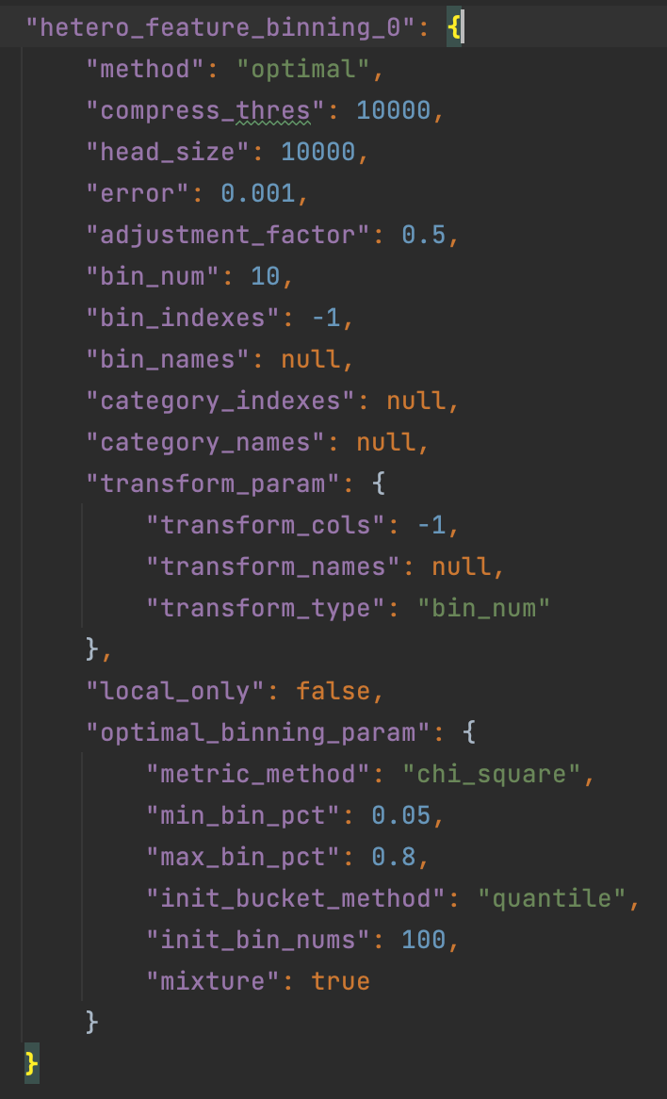
纵向联邦特征分箱 | 中文 | 右侧属性菜单 | Set Values | Default Value | Support Values | remark
method | 方案（提示内容：分箱方法） | 下拉菜单：quantile， bucket， optimal。默认quantile | quantile | quantile | quantile'， 'bucket' or 'optimal',
bin_indexes | 需要分箱的列索引 | 输入框。输入格式如下：1,2,5,6,8,10,11,12。json需要拼装成list样式。默认-1 | -1 | -1 | int | Specify which columns need to be binned. -1 represent for all columns. If you need to indicate specific cols, provide a list of header index instead of -1.
bin_names | 需要分箱的列名 | 输入框，让用户输入列名，输入格式如："x3","X4" json需要拼装成list样式。默认为空 |  | null | Specify which columns need to calculated. Each element in the list represent for a column name in header.
bin_num | 最大分箱数量 | 输入框，输入正整数。默认10 |  | 10 | int, bin_num > 0 | The max bin number for binning
category_indexes | 类别型特征索引 | 输入框。输入格式如下：1,2,5,6,8,10,11,12。json需要拼装成list样式。默认为空 | null | [] | list of int or int | Specify which columns are category features. -1 represent for all columns. List of int indicate a set of such features. For category features, bin_obj will take its original values as split_points and treat them as have been binned. If this is not what you expect, please do NOT put it into this parameters. The number of categories should not exceed bin_num set above.
category_names | 类别型特征名 | 输入框，让用户输入列名，输入格式如："x3","X4" json需要拼装成list样式。默认为空 |  | [] | list of string | Use column names to specify category features. Each element in the list represent for a column name in header.
adjustment_factor | 调整系数 | 输入框，输入浮点数。默认0.5 |  | 0.5 | float | the adjustment factor when calculating WOE. This is useful when there is no event or non-event in a bin. Please note that this parameter will NOT take effect for setting in host.
transform_param—transform_type | 数据转换参数-替换值类型 | 下拉菜单：bin_num, woe, None。默认bin_num |  | bin_num | str, 'bin_num'or 'woe' or None default: 'bin_num' | Specify which value these columns going to replace. bin_num: Transfer original feature value to bin index in which this value belongs to. woe: This is valid for guest party only. It will replace original value to its woe value None: nothing will be replaced.
transform_param—transform_cols | 数据转换参数-需要转换的列索引 | 输入框。输入格式如下：1,2,5,6,8,10,11,12。json需要拼装成list样式。默认-1 |  | -1 | list of column index | Specify which columns need to be transform. If column index is None, None of columns will be transformed. If it is -1, it will use same columns as cols in binning module.
transform_param—transform_names | 数据转换参数-需要转换的列名 | 输入框，让用户输入列名，输入格式如："x3","X4" json需要拼装成list样式。默认为空 |  | [] | list of string | Specify which columns need to calculated. Each element in the list represent for a column name in header.
optimal_binning_param-metric_method | 优化分箱参数-度量方法 | 下拉菜单：iv, gini, ks, chi-square。默认iv, |  | iv | str, default: "iv" | The algorithm metric method. Support iv, gini, ks, chi-square
optimal_binning-init_bin_nums | 优化分箱参数-初始桶数量 | 输入框，输入正整数。默认100 |  | 100 | int | Number of bins when initialize
optimal_binning-mixture | 优化分箱参数-是否混合空事件 | 下拉菜单，true/false,默认true |  | TRUE | boolean | Whether each bucket need event and non-event records
optimal_binning-init_bucket_method | 优化分箱参数-初始分桶方法 | 下拉菜单：quantile，bucket。默认quantile |  | quantile | str,Accept quantile and bucket | Init bucket methods. Accept quantile and bucket
optimal_binning-max_bin_pct | 优化分箱参数-每个桶的最大百分比 | 输入框，输入浮点数。默认1.0 |  | 1 | float | The maximum percentage of each bucket
optimal_binning-min_bin_pct | 优化分箱参数-每个桶的最小百分比 | 输入框，输入浮点数。默认0.05 |  | 0.05 | float | The minimum percentage of each bucket

Hetero Feature Selection
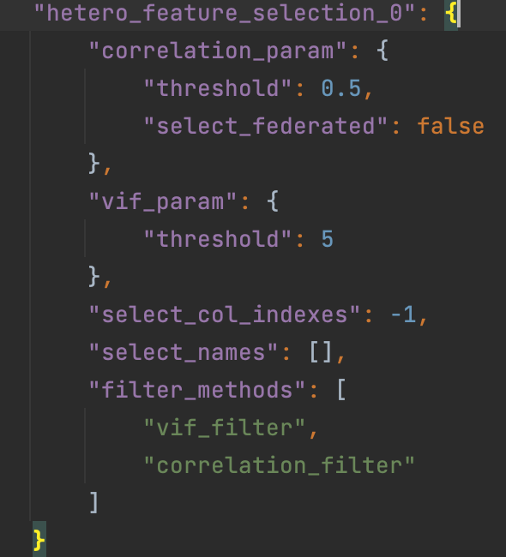
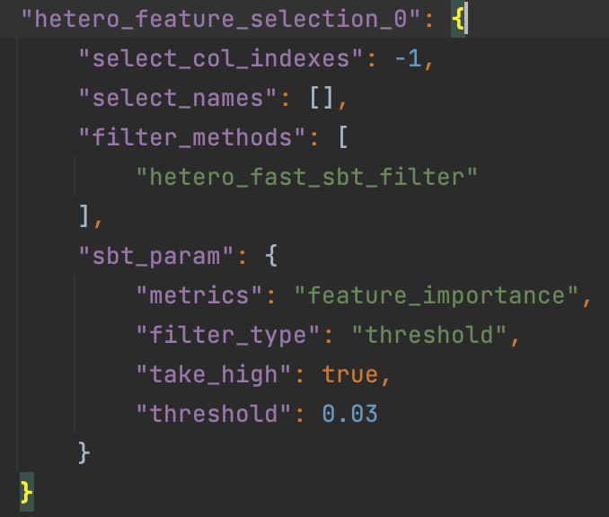
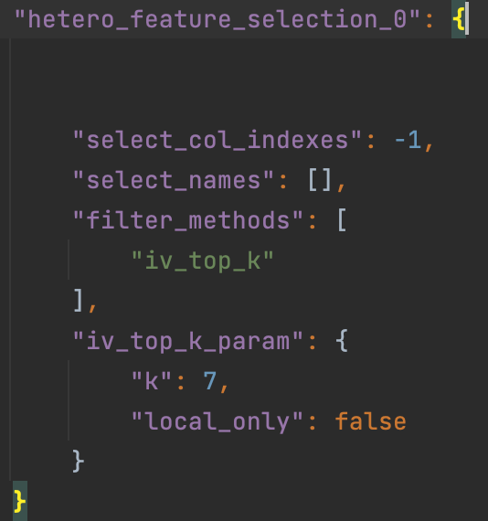
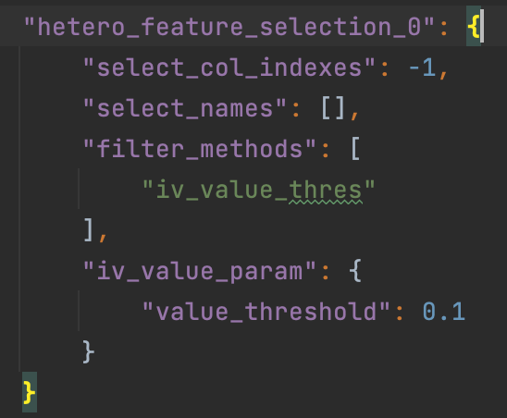
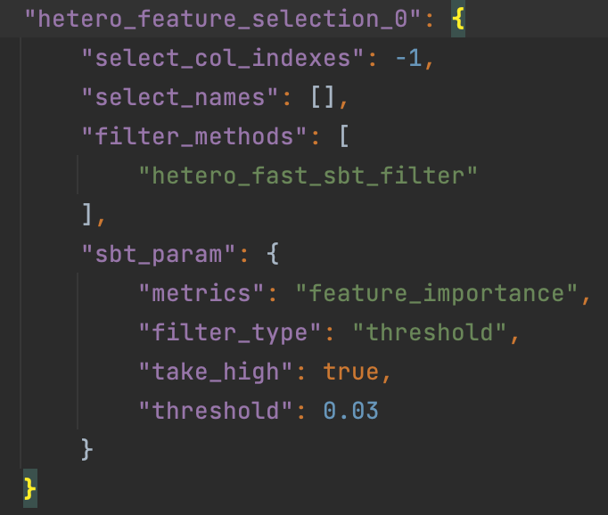
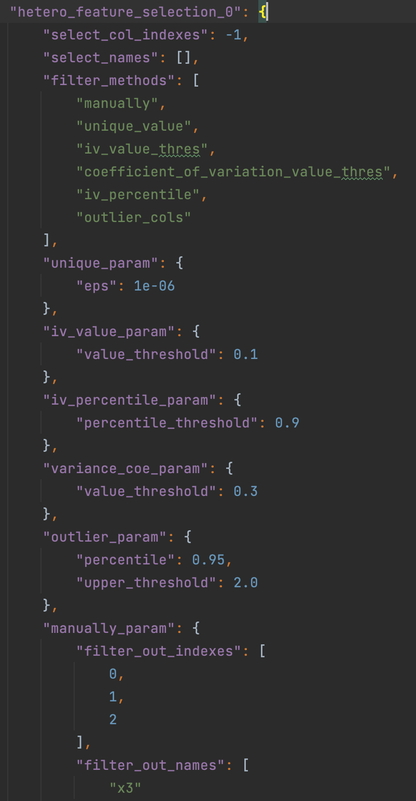
对应filter_methods | 一级参数 | 二级参数 | 中文 | ；c | Set Values | Default Value | Support Values | remark
 | select_col_indexes |  | 需要计算的列索引 | 输入框。输入格式如下：1,2,5,6,8,10,11,12。json需要拼装成list样式。默认-1 | -1 | -1 | list or int | Specify which columns need to calculated. -1 represent for all columns.
 | select_names |  | 需要计算的列名 | 输入框，让用户输入列名，输入格式如："x3","X4" json需要拼装成list样式。默认为空 |  | [] | list of string, default: [] | Specify which columns need to calculated. Each element in the list represent for a column name in header.
 | filter_methods |  | 筛选方法 | 输入框。输入格式如下："iv_filter", "iv_top_k",“hetero_sbt_filter", "vif_filter", "correlation_filter"。默认是："iv_filter"。Json拼装成list格式. 示例如下图 | iv_filter | "manually" | list, ["manually", "iv_filter", "statistic_filter", "psi_filter", “hetero_sbt_filter", "homo_sbt_filter", "hetero_fast_sbt_filter", "percentage_value", "vif_filter", "correlation_filter"],
iv_filter | iv_param 信息值参数 | mul_class_merge_type | 多分类IV结果的整合方式 | 下拉菜单：average, min，max。默认average |  |  | 看CommonFilterParam | Setting how to filter base on iv. It support take high mode only. All of "threshold", "top_k" and "top_percentile" are accepted. Check more details in CommonFilterParam. To use this filter, hetero-feature-binning module has to be provided.
iv_top_k | iv_top_k_param Top-K信息值参数 | k | 数量（提示内容：信息值的Top特征数量） | 输入正整数，大于0，默认10

hetero_sbt_filter | sbt_param 安全提升树参数 | metrics | 筛选指标 | 输入框，默认feature_importance
 |  | filter_type | 筛选类型 | 下拉菜单：threshold, top_k ，top_percentile。默认threshold
 |  | take_high | 保留指标高的特征 | 下拉菜单，true/false,默认true
 |  | threshold | 阈值 | 输入框，输入浮点数/正整数，默认1 | 如果筛选类型为threshold，则这是阈值。如果它是“top_k”，那么这就是k值。如果是top_percentile，则这是百分比阈值。

vif_filter | vif_param 方差膨胀系数参数 | metrics | 筛选指标 | 输入框，默认vif
 |  | filter_type | 筛选类型 | 下拉菜单：threshold, top_k ，top_percentile。默认threshold
 |  | take_high | 保留指标高的特征 | 下拉菜单，true/false,默认true |  |  | 6
 |  | threshold | 阈值 | 输入框，输入浮点数/正整数，默认4

correlation_filter | correlation_param 皮尔逊相关性参数 | sort_metric | 排序指标 | 字符串输入框：默认iv
 |  | threshold | 相关性关系阈值 | 输入框，输入浮点数/正整数，默认0.7

纵向联邦特征筛选
 | iv_value_param': '信息值参数',

 | 特征选择是为模型构建选择一个特征子集。

Data Split
数据拆分 | 中文 | 右侧属性菜单 | Set Values | Default Value | Support Values | remark
train_size | 训练集大小 | 输入框，用户输入浮点数。默认为0.8 | 0.7 | 0.8 | None, float, int, | Specify train data set size. float value specifies fraction of input data set, int value specifies exact number of data instances 指定训练数据集大小。float值表示指定输入数据集的占比，int值表示指定确切数量
validate_size | 验证集大小 | 输入框，用户输入浮点数。默认为0.2 | 0.3 | 0.2 | None, float, int | Specify validate data set size. float value specifies fraction of input data set, int value specifies exact number of data instances 指定验证数据集大小。float值表示指定输入数据集的占比，int值表示指定确切数量
test_size | 测试集大小 | 输入框，用户输入浮点数。默认为0.0 | 0 | 0.0 | None, float, int | Specify test data set size. float value specifies fraction of input data set, int value specifies exact number of data instances 指定测试数据集大小。float值表示指定输入数据集的占比，int值表示指定确切数量
stratified | 分层抽样 | 下拉菜单，true/false,默认true |  |  |  | 根据标签分层抽样
shuffle | 是否打散 | 下拉菜单，true/false,默认true | TRUE | TRUE | boolean | Define whether do shuffle before splitting or not 数据拆分前是否打散
random_state | 随机种子 | 输入框，用户输入正整数。默认为空 | null | None | None, int | Specify the random state for shuffle 指定打散的随机种子
split_points | 分割点 | 输入框，用户输入list, 比如0.1, 1, 3 。Json拼装成list样式.默认为空 |  |  |  | 用于分层抽样，将连续目标变量分箱
注意：只要是列出的参数，就必须要显示出来，不管默认值是否为空（None）

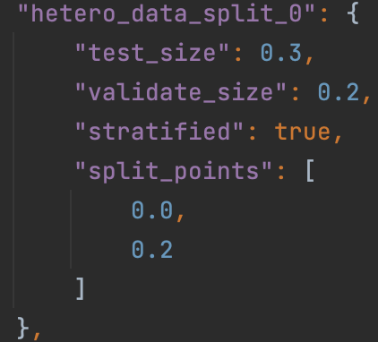
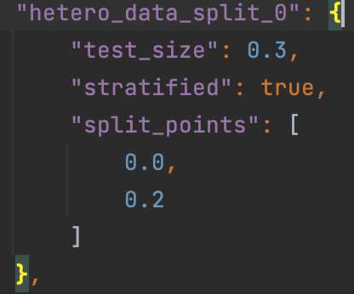
数据拆分模块将数据拆分为所需的训练集、测试集和/或验证集。

HeteroSecureBoost
纵向联邦安全提升树 | 一级参数 |  | 二级参数 |  | 右侧属性菜单
HeteroSecureBoostParam | task_type | 任务类型 |  |  | 下拉菜单：classification, regression 默认值classification
 | tree_param | 树参数 | max_depth | 最大深度 | 输入框，正整数，默认值3
 |  |  | min_sample_split | 最小拆分样本数 | 输入框，正整数，默认值2
 |  |  | min_impurity_split | 最小拆分增益 | 输入框，浮点数，默认值1e-3
 |  |  | min_child_weight | 最小子节点加权总和 | 输入框，浮点数，默认值0
 |  |  | min_leaf_node | 最小叶子节点数 | 输入框，正整数，默认值1
 |  |  | use_missing | 使用缺失值 | 下拉菜单，true/false,默认false
 |  |  | zero_as_missing | 将0作为缺失值 | 下拉菜单，true/false,默认false
 | objective_param | 目标函数参数 | objective | 目标函数 | 下拉菜单：cross_entropy, lse, lae, log_cosh, tweedie, fair, huber。默认cross_entropy | None in host's config, should be str in guest'config. when task_type is classification, only support 'cross_entropy', other 6 types support in regression task
 |  |  | params | 函数参数 | None or list | should be non empty list when objective is 'tweedie','fair','huber' first element of list shoulf be a float-number large than 0.0 when objective is 'fair', 'huber', first element of list should be a float-number in [1.0, 2.0) when objective is 'tweedie'
 | learning_rate | 学习率 |  |  | 输入框，浮点数，默认0.3
 | num_trees | 提升最大轮数 |  |  | 输入框，浮点数/正整数，默认5
 | subsample_feature_rate | 特征抽取比率 |  |  | 输入框，浮点数，默认1.0 | a float-number in [0, 1], default: 1.0
 | random_seed | 随机种子 |  |  | 输入框，正整数，默认值100
 | n_iter_no_change | 没有变化时停止迭代 |  |  | 下拉菜单，true/false,默认true | 当True和残差小于tol时，树构建过程将停止
 | encrypt_param | 加密参数 | method | 加密方法 | 输入框，默认值Paillier。
 |  |  | key_length | 秘钥长度 | 输入框，正整数，默认值1024
 | bin_num | 分箱数量 |  |  | 输入框，正整数，默认值10
 | encrypted_mode_calculator_param（不开放） | 加密模式参数 | mode | 加密模式 | 下拉菜单：strict, fast, balance, confusion_opt。默认值strict
 |  |  | re_encrypted_rate |  | 输入框，浮点数，默认1.0 | re_encrypted_rate: float or int numeric number in [0, 1], use when mode equals to 'balance', default: 1
 | use_missing | 使用缺失值 |  |  | 下拉菜单，true/false,默认false
 | zero_as_missing | 将0作为缺失值 |  |  | 下拉菜单，true/false,默认false
 | early_stopping_rounds | 早停轮数 |  |  | 输入框，正整数，默认为空
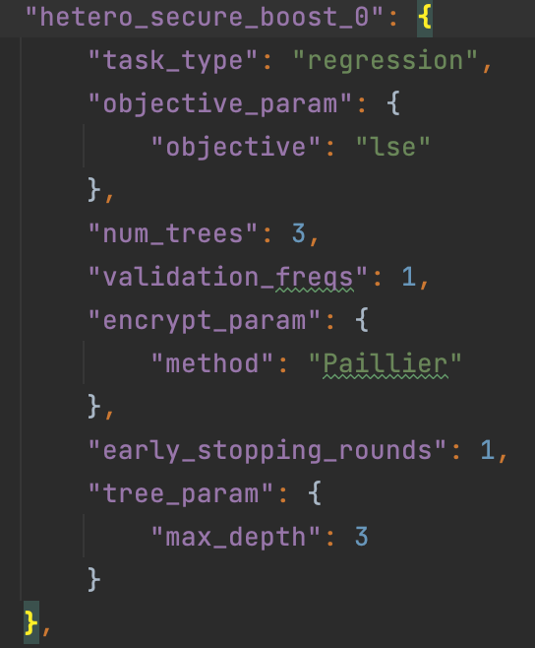
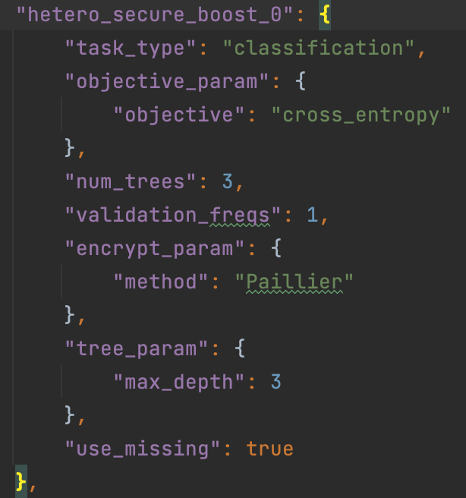
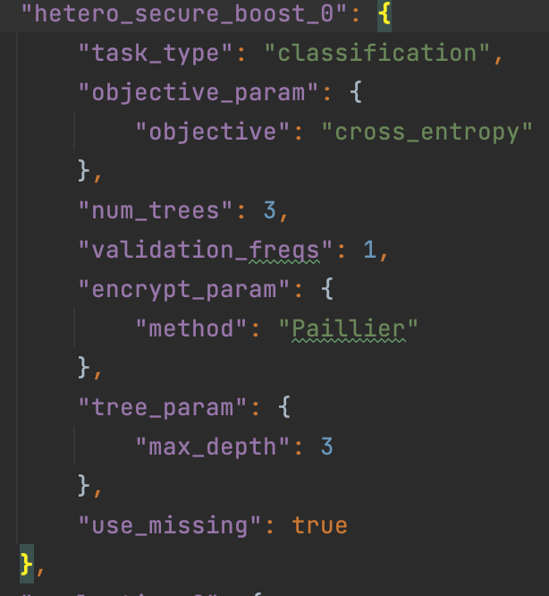

 | 梯度提升决策树（GBDT）是一种广泛用于分类和回归问题的统计模型
 | 这种联合学习系统允许在具有部分共同用户样本但不同特征集的多方上联合进行学习过程，这些特征集对应于垂直分区的数据集
 | SecureBoost的一个优点是，它提供了与非隐私保护方法相同的准确性，同时不透露隐私信息。

HomoSecureBoost（横向SecureBoost）
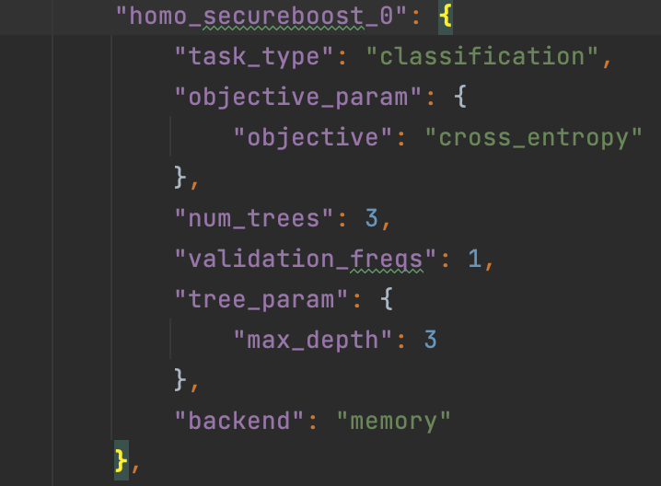
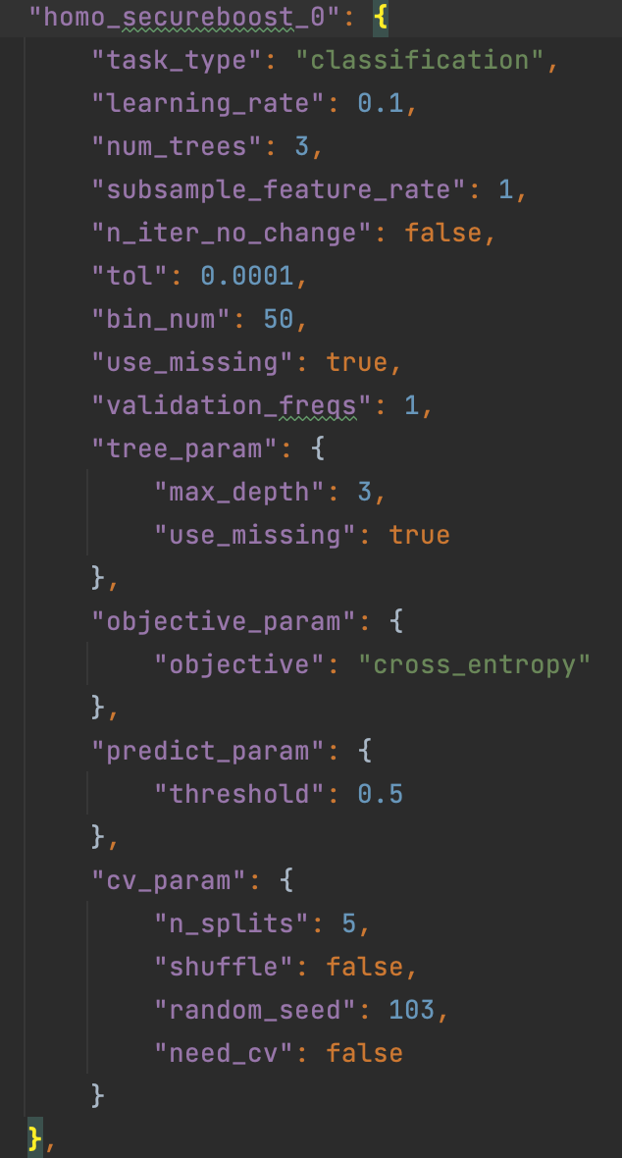
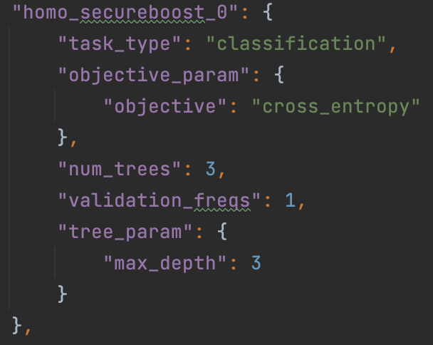
横向联邦安全提升树 | 一级参数 | 二级参数 | 中文（参考纵向的） | 右侧属性菜单
HomoSecureBoostParam | task_type |  | 任务类型 | 下拉菜单：classification, regression 默认值classification
 | backend |  | 后端计算方式 | 下拉菜单：distributed, memory 默认值distributed
 | tree_param 树参数 | max_depth | 最大深度 | 输入框，正整数，默认值3
 |  | min_sample_split | 最小拆分样本数 | 输入框，正整数，默认值2
 |  | min_impurity_split | 最小拆分增益 | 输入框，浮点数，默认值0
 |  | min_child_weight | 最小子节点加权总和 | 输入框，正整数，默认值1
 |  | min_leaf_node | 最小叶子节点数 | 输入框，正整数，默认值1
 |  | use_missing | 使用缺失值 | 下拉菜单，true/false,默认false
 |  | zero_as_missing | 将0作为缺失值 | 下拉菜单，true/false,默认false
 | objective_param 目标函数参数 | objective | 函数参数 | 下拉菜单：cross_entropy, lse, lae, log_cosh, tweedie, fair, huber。默认cross_entropy | None in host's config, should be str in guest'config. when task_type is classification, only support 'cross_entropy', other 6 types support in regression task
 | learning_rate |  | 学习率 | 输入框，浮点数，默认0.3
 | num_trees |  | 提升最大轮数 | 输入框，浮点数/正整数，默认5
 | subsample_feature_rate |  | 特征抽取比率 | 输入框，浮点数，默认1.0 | a float-number in [0, 1], default: 1.0
 | random_seed |  | 随机种子 | 输入框，正整数，默认值100
 | n_iter_no_change |  | 没有变化时停止迭代 | 下拉菜单，true/false,默认true
 | bin_num |  | 分箱数量 | 输入框，正整数，默认值10
 | use_missing |  | 使用缺失值 | 下拉菜单，true/false,默认false
 | zero_as_missing |  | 将0作为缺失值 | 下拉菜单，true/false,默认false

Scorecard
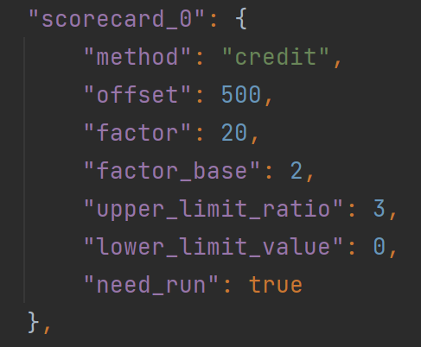
评分卡 | 一级参数 | 中文 | 右侧属性菜单
 | offset | 基线分数 | 输入框，输入int 或float类型数据，默认500
 | factor | 评分因子 | 输入框，输入int 或float类型数据，默认20 | 当odds翻倍时，结果增加的分数
 | factor_base | 因子基数 | 输入框，输入int 或float类型数据，默认2
 | upper_limit_ratio | 上限比率 | 输入框，输入int 或float类型数据，默认3 | 信用评分上限为上限比率*基线分数
 | lower_limit_value | 分数下限 | 输入框，输入int 或float类型数据，默认0

 | 信用评分卡是一个衡量个人信用的信用模型。通过量化贷款人可能表现出的已定义行为的概率，评分卡以数字信用评分表示贷款人的信用度

FeldmanVerifiableSum（废弃）
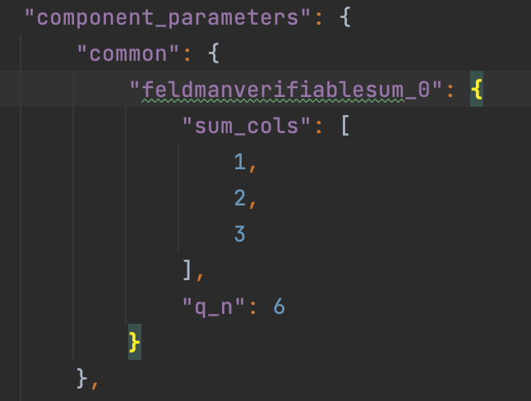
一级参数 | 中文 | 右侧属性菜单 | 描述
sum_cols | 需要求和的列索引 | 输入框，默认值：1,2,3 | 指定需要求和的列索引，如果不指定则对所有列求和。默认是None
q_n | 有效小数位数 | 输入框，只能输入小于等于16的正整数，默认值：6 | q_n是有效小数位数，如果数据类型为浮点，则最大有效位数为16。整数和有效小数位数之和应小于或等于16。

费尔德曼可验证求和
该组件可以在不公开私人数据的情况下，对不同参与方中的相同用户特征进行汇总

